出差旅費報支匯率
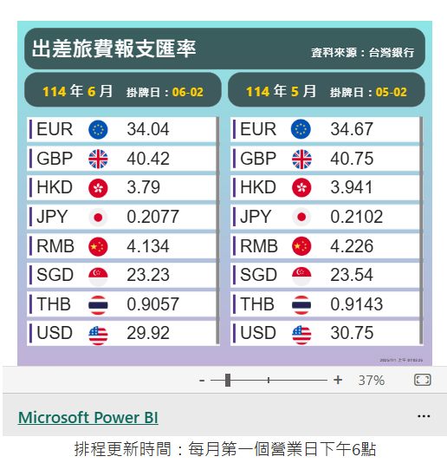

0605-0609出差公里數
□時碩科技股份有限公司 □時碩工業股份有限公司
□時碩科技(無錫)有限公司 □時碩科技(西安)有限公司
出差路線公里數
填寫說明：綠底的部分會自動帶入公式。
部 門 | 總經理室 |  |  | 員工編號 | T0002
姓 名 | 黃亞興 |  |  | 職 稱 | 總裁
說明：為配合時碩溫室氣體盤查作業所需，請於申請時檢附Google、百度地圖上路線規劃的里程數。 (截圖範例請參閱附件1~7)
世界機場代號查詢 | 查詢飛機飛行路線公里數 |  |  | (Google地圖)
常用機場代號: 亞洲 台灣桃園TPE、大陸無錫碩放WUX、大陸西安SIA 美洲 洛杉磯LAX、舊金山SFO、紐約NYK
1.日期 | 2025-06-05 |  |  | 5.日期 | 2024-04-26
起點 | TPE | 訖點 | BKK | 起點 | DTW | 訖點 | CVG
工具 (請使用下拉式選單→) | 飛機 |  |  | 工具 (請使用下拉式選單→) | 飛機
公里數(KM) (請參閱附件) | 2489.00 |  |  | 公里數(KM) (請參閱附件) | 368.00
備註 | (搭乘計程車請註明「共乘人數(含本人)」) |  |  | 備註 | (搭乘計程車請註明「共乘人數(含本人)」)
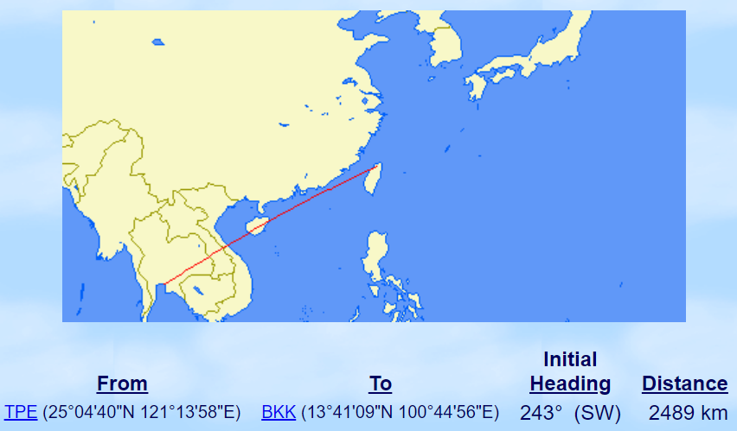 (截圖放置區)

2.日期 | 2025-06-09 |  |  | 6.日期 | 2024-04-29
起點 | BKK | 訖點 | TPE | 起點 | CVG | 訖點 | ORD
工具 (請使用下拉式選單→) | 飛機 |  |  | 工具 (請使用下拉式選單→) | 飛機
公里數(KM) (請參閱附件) | 2489.00 |  |  | 公里數(KM) (請參閱附件) | 462.00
備註 | (搭乘計程車請註明「共乘人數(含本人)」) |  |  | 備註 | (搭乘計程車請註明「共乘人數(含本人)」)
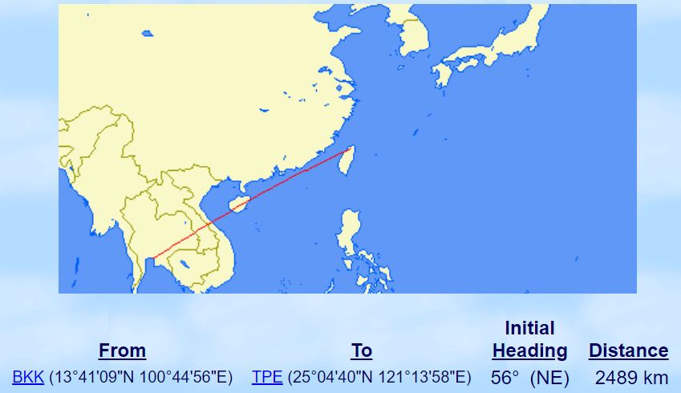 (截圖放置區) |  |  |  | (截圖放置區)

3.日期 | 2024-12-04 |  |  | 7.日期 | 2024-04-29
起點 | XIY | 訖點 | SHA | 起點 | ORD | 訖點 | MSP
工具 (請使用下拉式選單→) | 飛機 |  |  | 工具 (請使用下拉式選單→) | 飛機
公里數(KM) (請參閱附件) | 1231.00 |  |  | 公里數(KM) (請參閱附件) | 538.00
備註 | (搭乘計程車請註明「共乘人數(含本人)」) |  |  | 備註 | (搭乘計程車請註明「共乘人數(含本人)」)
(截圖放置區) |  |  |  | (截圖放置區)
4.日期 | 2024-12-04
起點 | SHA | 訖點 | TSA
工具 (請使用下拉式選單→) | 飛機
公里數(KM) (請參閱附件) | 3154.00
備註 | (搭乘計程車請註明「共乘人數(含本人)」)
(截圖放置區)

常用哩程
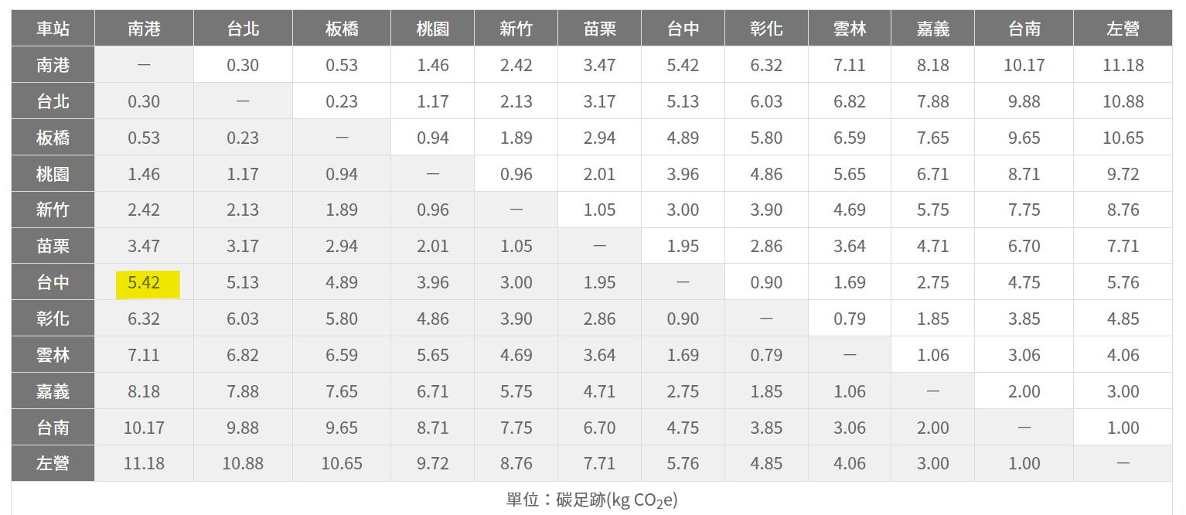

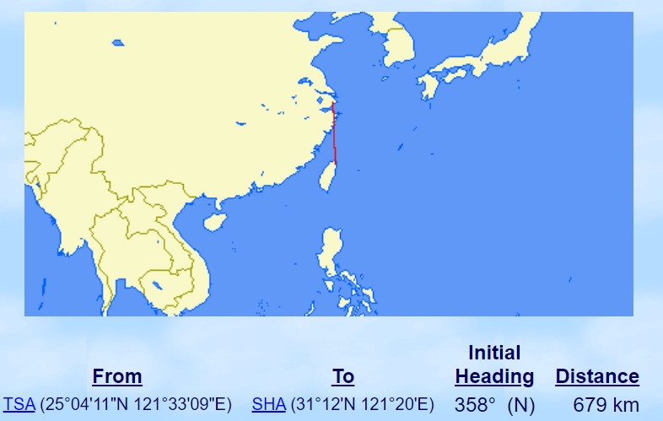
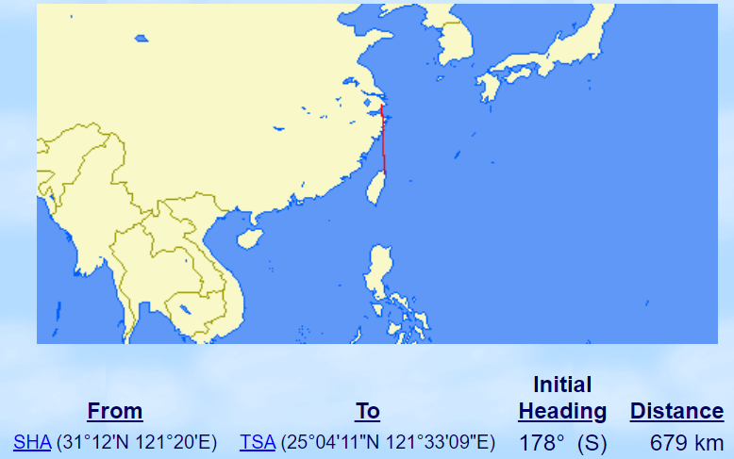

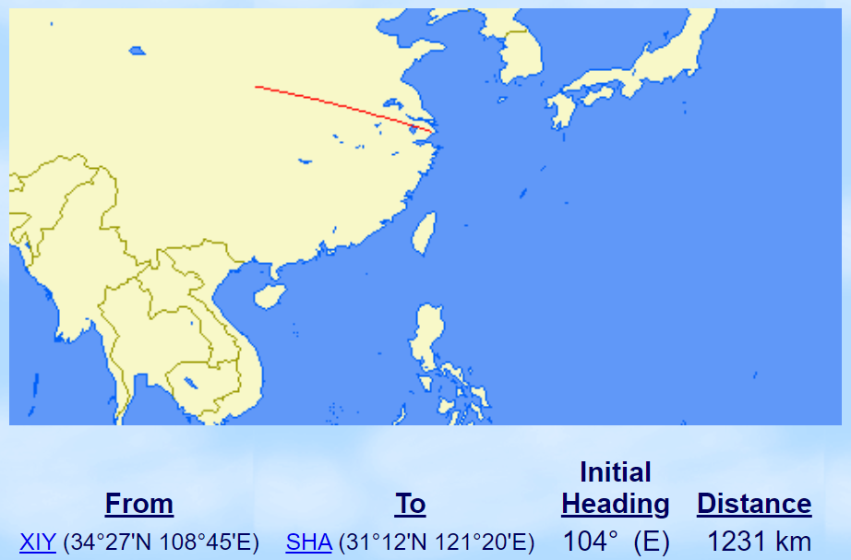

附件2-飛機
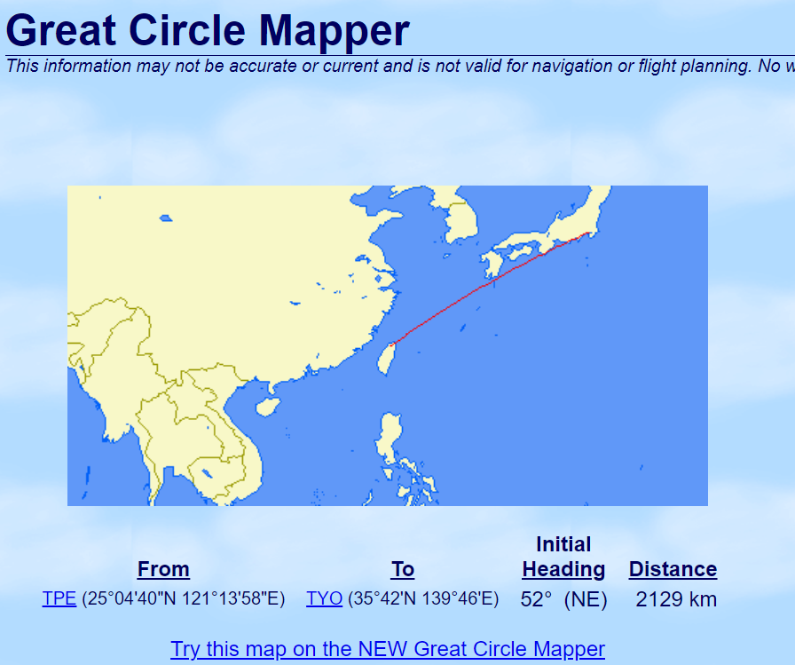
範例 |  |  |  | 說 明： | 使用Great Circle Mapper在Paths欄位輸入起訖點，Path Distance選擇km，點擊Display Map。(請參閱下方示意圖)
日期 | 2023-04-19 |  |  | 查詢網址： | 查詢飛機飛行路線公里數
起點 | TPE | 訖點 | TYO |  | 世界機場代號查詢
工具 | 飛機 |  |  | 常用機場代號： | 亞洲 台灣桃園TPE、大陸無錫碩放WUX、大陸西安SIA
公里數(KM) | 2,129.00 |  |  |  | 美洲 洛杉磯LAX、舊金山SFO、紐約NYK
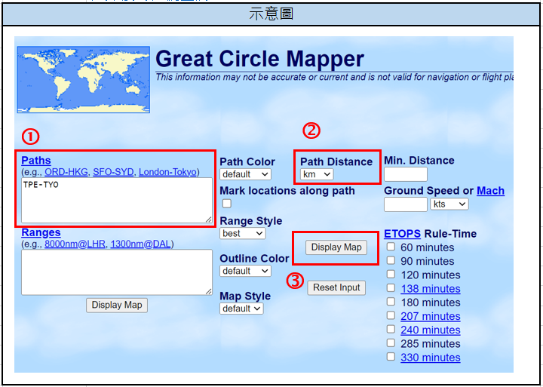
共乘人數(含本人)

附件4-高鐵
範例 |  |  |  | 說 明： | 請參照台灣高鐵網站公告之「車站間旅客運輸碳足跡」資訊，依起訖點查詢對應的碳足跡，並將碳足跡數字填入下方小工具的綠底處，即可得到自動帶出的公里數。
日期 | 2023-04-19 |  |  | 查詢網址： | (高鐵車站間旅客運輸碳足跡)
起點 | 桃園 | 訖點 | 南港
工具 | 高鐵
公里數(KM) | 45.63
共乘人數(含本人)
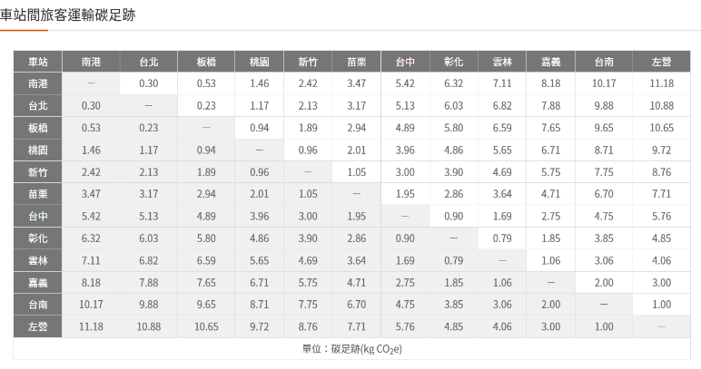 |  |  |  |  | 小工具
 |  |  |  |  | 碳足跡(kgCO2e) | 每人每公里產生kgCO2e | 公里數(km)
 |  |  |  |  | 6.71 | 0.032 | 209.69

